výsledky
23.9. | pH
1:00:00 | 7.09
4:00:00 | 7.03
7:00:00 | 6.99
10:00:00 | 7.01
13:00:00 | 7.08
16:00:00 | 7.12
19:00:00 | 7.16
22:00:00 | 7.11
Průměr | 7.074
Medián | 7.085
Směrodatná odchylka | 0.059
Střední chyba průměru | 0.021

postup Excel
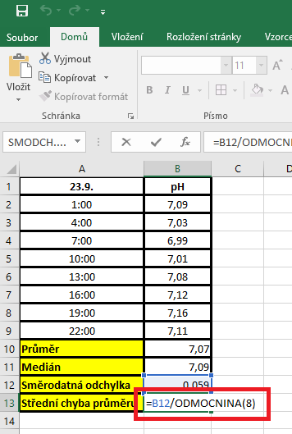
23.9. | pH | PRŮMĚR: | Kurzor umístíme do buňky, ve které chceme mít výsledek příslusného parametru.
1:00:00 | 7.09 |  | V hlavním menu v nabídce "Vzorce" si vybereme "Vložit funkci" a následně si zvolíme "Průměr".
4:00:00 | 7.03 |  | Průměr počítáme vždy pouze z hodnot daného výběrového souboru.
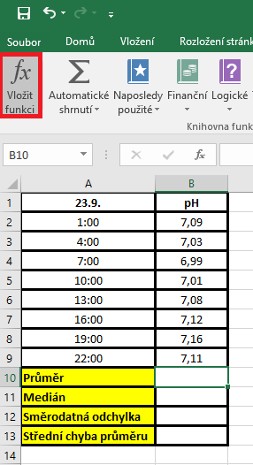
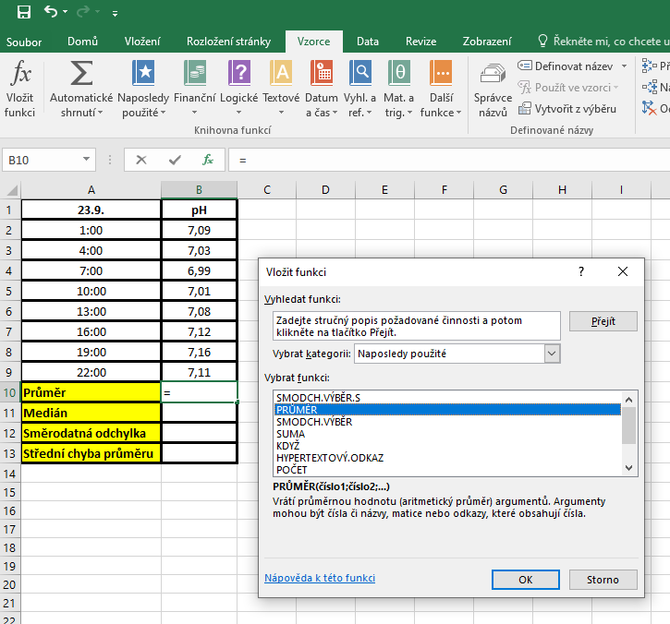
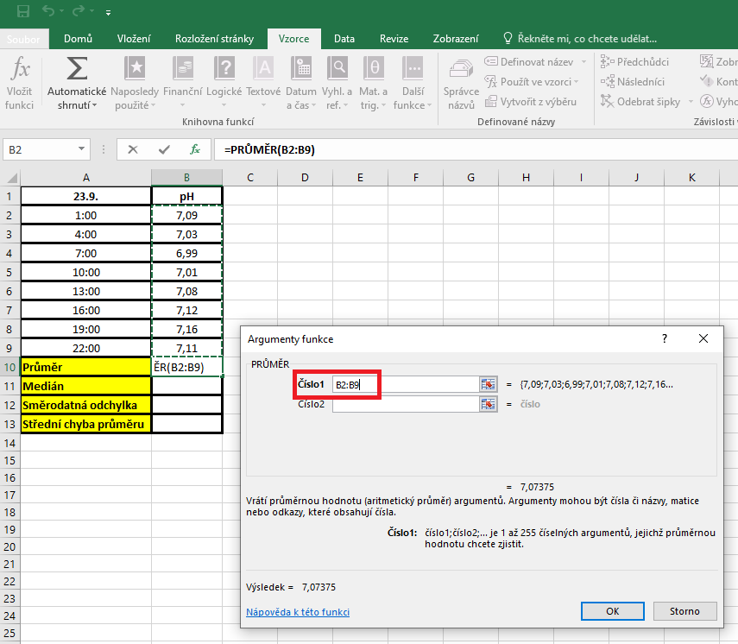
7:00:00 | 6.99
10:00:00 | 7.01
13:00:00 | 7.08
16:00:00 | 7.12
19:00:00 | 7.16
22:00:00 | 7.11
Průměr
Medián
Směrodatná odchylka
Střední chyba průměru

 |  | MEDIÁN: | Kurzor umístíme do buňky, ve které chceme mít výsledek příslusného parametru.
 |  |  | V hlavním menu v nabídce "Vzorce" si vybereme "Vložit funkci" a následně si zvolíme "Median"
 |  |  | Medián počítáme vždy pouze z hodnot daného výběrového souboru.
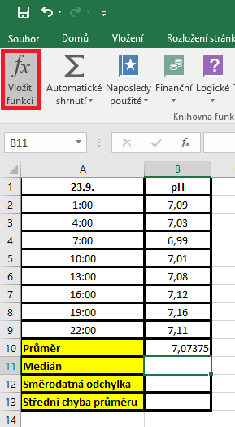
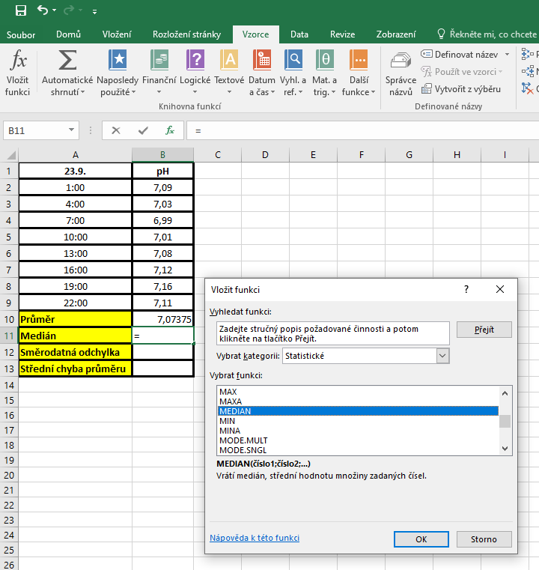
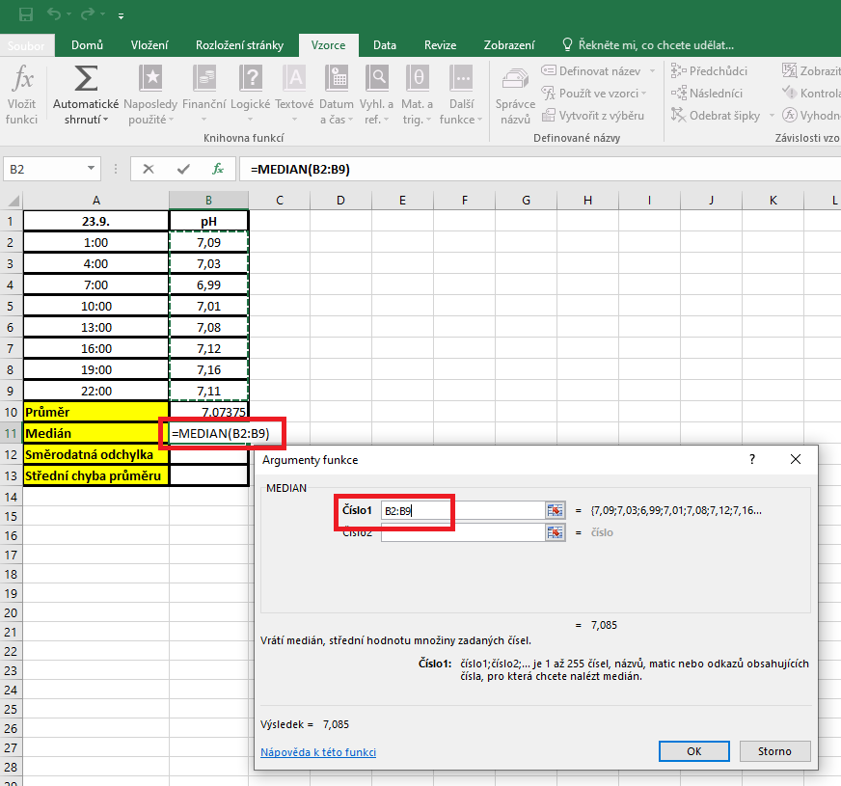

 |  | SD | Kurzor umístíme do buňky, ve které chceme mít výsledek příslusného parametru.
 |  |  | V hlavním menu v nabídce "Vzorce" si vybereme "Vložit funkci" a následně si zvolíme "Smodch.vyber.S"
 |  |  | Směrodatnou odchylku počítáme vždy pouze z hodnot daného výběrového souboru.
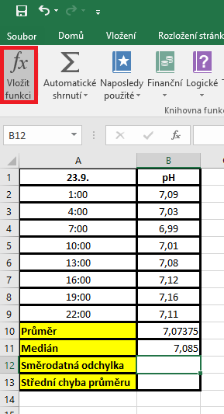
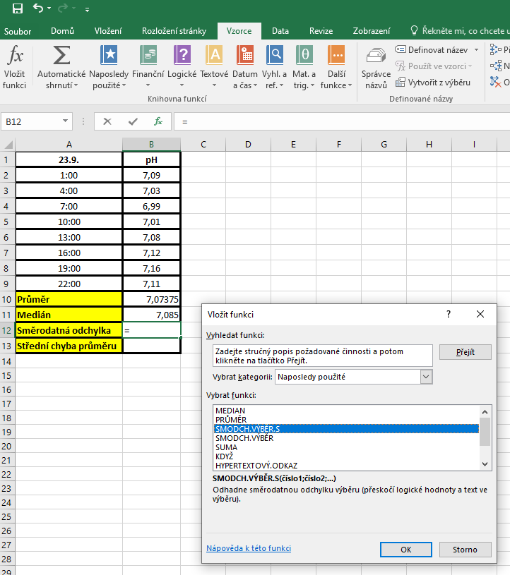
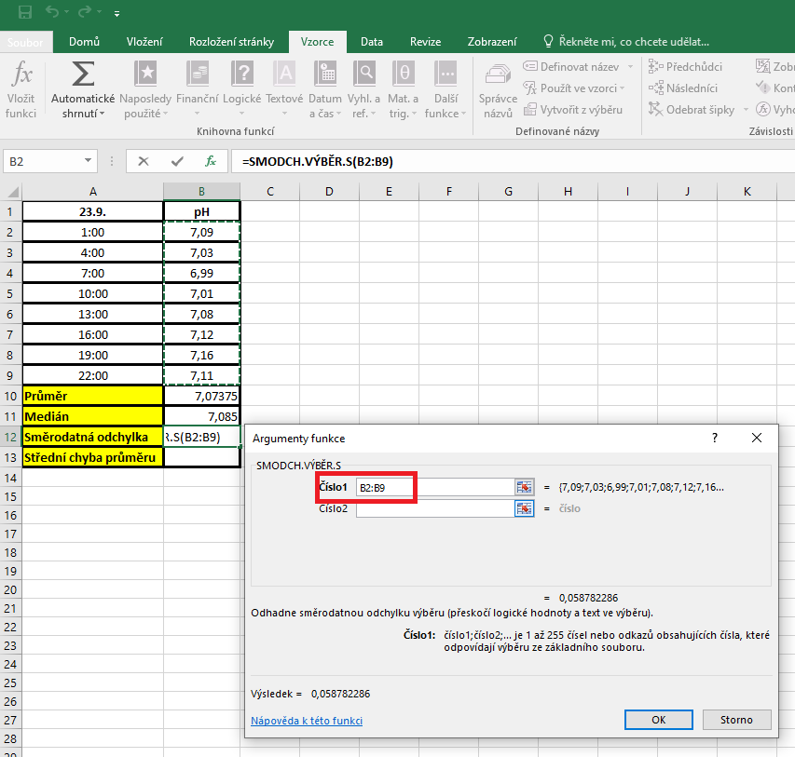

 |  | Střední chyba průměru |  | Kurzor umístíme do buňky, ve které chceme mít výsledek příslusného parametru.
 |  |  |  | Pro výpočet střední chyby průměru je třeba vytvořit vlastní vzorec, který vychází z definice tohoto parametru.
 |  |  |  | Střední chyba průměru je definovaná jako podíl směrodatné odchylky a odmocniny počtu hodnot v souboru

postup Unistat
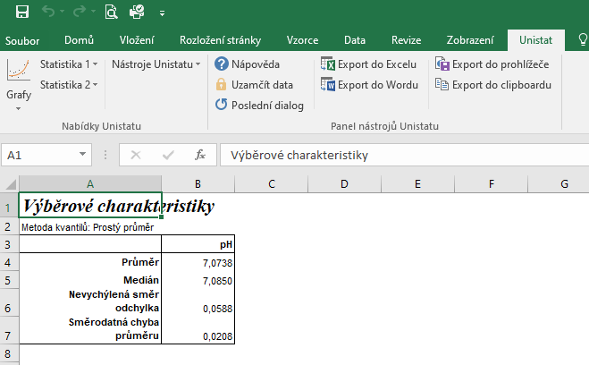
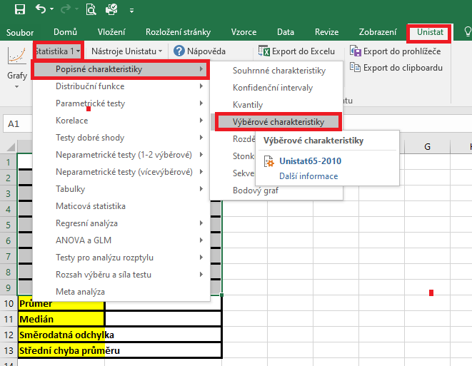
23.9. | pH | Označíme si zdrojová data výběrového souboru a v hlavním menu si vybereme nabídku "Unistat".
1:00:00 | 7.09 | Dále si zvolíme nabídky: Statistika 1 → Popisné charakteristiky → Výběrové charakteristiky.
4:00:00 | 7.03
7:00:00 | 6.99
10:00:00 | 7.01
13:00:00 | 7.08
16:00:00 | 7.12
19:00:00 | 7.16
22:00:00 | 7.11
Průměr
Medián
Směrodatná odchylka
Střední chyba průměru

 |  | V následujícím dialogovém okně zvolíme nabídku "NE".



 |  | V následujícím dialogovém okně si vybereme zdrojová data, která chceme statisticky hodnotit a přesuneme do kolonky vybrané proměnné.
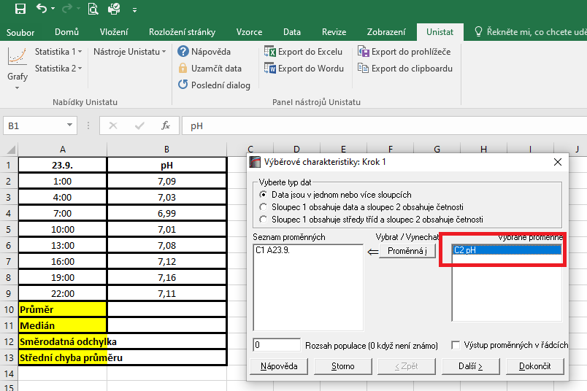

 |  | V následujícím dialogovém okně si označíme parametry, které chceme počítat.
 |  | Pro směrodatnou odchylku je nutné používat nabídku nevychýlená směrodatná odchylka a pro střední chybu průměru použijeme z nabídky směrodatná chyba průměru.
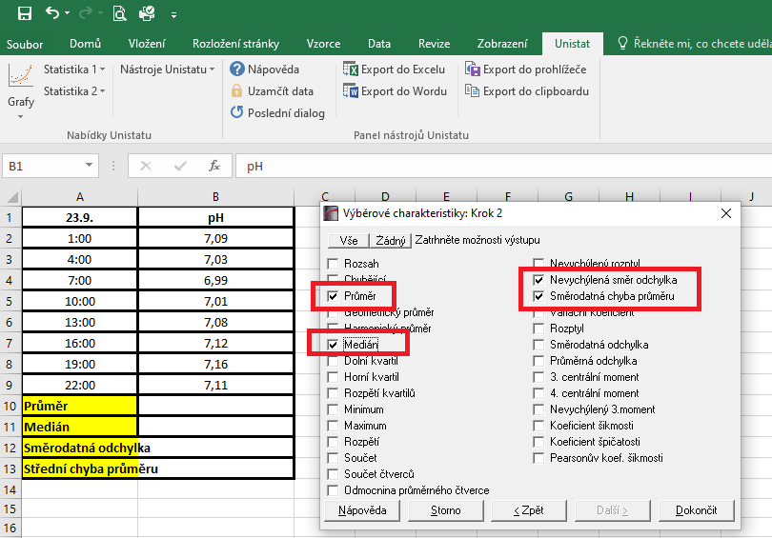

 |  | Dojde k vytvoření nového listu, kde jsou výsledky popisných charakteristik.

